工作表1
订单编号：1904
业务员： | 赵（吴兄）
下单内容： | 款式/皮料/颜色： |  | 来料：咖色鳄鱼皮无接腰带/ 34mm宽/ 方头/ 95cm全长/ 上线不打孔 * 1 咖色鳄鱼无接/ 38mm宽/ 105cm总长/ 方头/ 上线不打孔 * 1 咖色鳄鱼无接/ 34mm宽/ 110或者115cm总长/ 圆头/ 上线不打孔 * 2
 | 五金： |  | 无
 | 工艺/Logo： |  | 机车/ 无
下单日期： | 2018-05-12
预计出货日期： | 2018-05-19
其他备注： | 共计4条
参考图片： | 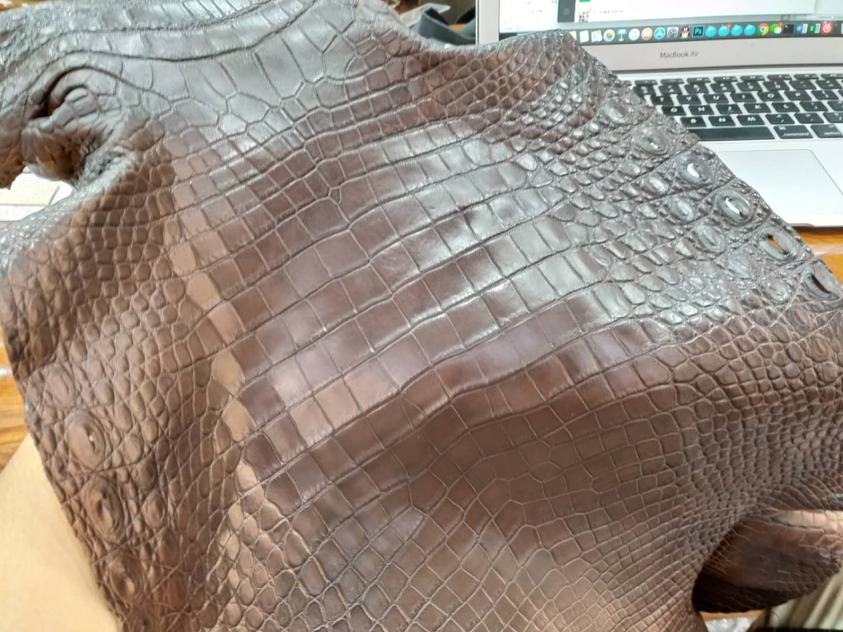 |  |  |  |  | ·

开料 | 铲皮 | 拖料 | 台面 | 油边 | 打斩/ 缝线

五金/ 包装/ QC |  | 技术管理 |  | 厂长签字

